Mẫu in
 |  |  | TIÊU CHUẨN VÀ DỮ LIỆU KIỂM TRA IQC |  |  |  |  |  |  |  |  |  |  |  |  |  |  |  |  |  | Xác nhận |  |  | Người kiểm tra
 |  |  | Phiên bản |  |  |  | <#phiqc.stt> |  |  |  | Ngày lập |  |  |  | 0 |  |  |  |  |  |  |  |  | <#phiqc.ten_nv>
Tên nguyên liệu |  |  | <#phiqc.ten_vt> |  |  |  | Loại nguyên liệu |  |  |  | <#phiqc.ten_nh_chi_tieu> |  |  |  | Đơn vị tính |  |  | <#phiqc.dvt> |  |  | Số lượng nhập |  |  | <#phiqc.so_luong> |  |  | <#phiqc.ngay_kt>
Quy cách |  |  | <#pquy_cach> |  |  |  | Ngày nhập |  |  |  | <#phiqc.ngay_nhap> |  |  |  | Ngày kiểm tra |  |  | <#phiqc.ngay_kt> |  |  | Số lượng OK |  |  | <#phiqc.so_luong_ok> |  |  | <#phiqc.expired_date> | <#phiqc.so_luong_ok>
Nhà cung cấp |  |  | <#phiqc.ten_ncc> |  |  |  | Lot no Nguyên liệu |  |  |  | <#phiqc.ma_lo_ncc> |  |  |  | Ngày hết hạn |  |  | <#phiqc.expired_date> |  |  | Số lượng NG |  |  | <#phiqc.so_luong_ng> |  |  | <#pngay_ct_ycn> | <#phiqc.so_luong_ng>
Bản vẽ/Hình ảnh
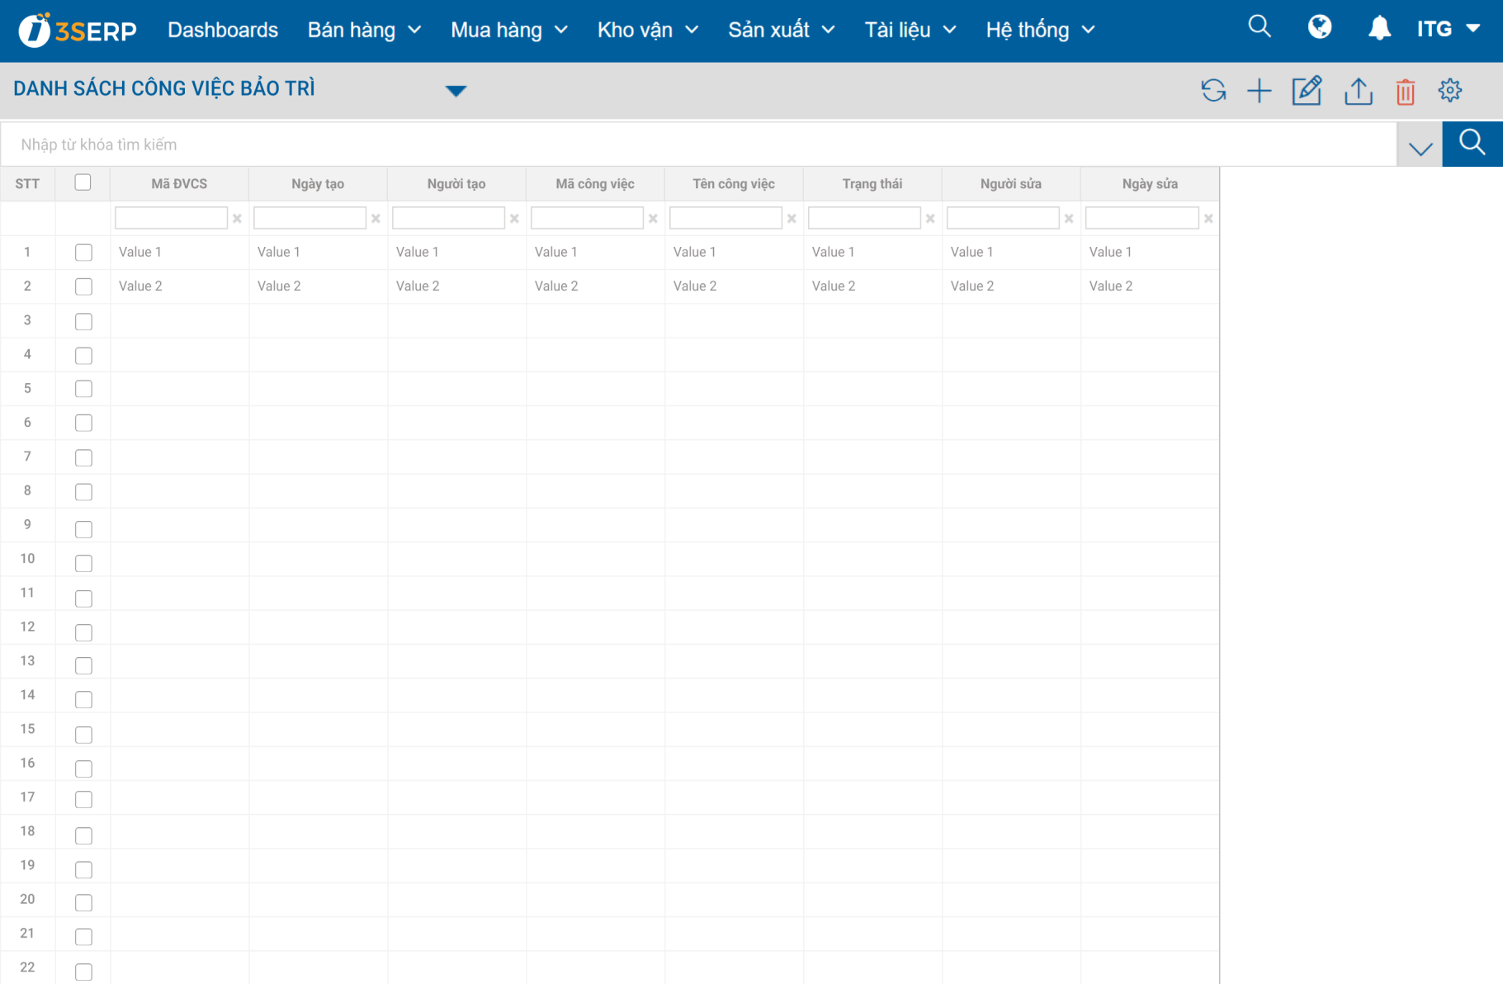
No | Nội dung kiểm tra | Tiêu chuẩn |  | Dung sai |  | Số lượng KT | Dụng cụ | Kết quả |  |  |  |  |  |  |  |  |  |  |  |  |  |  |  |  | Đánh giá
 |  |  |  |  |  |  |  | 1 | 2 | 3 |  | 4 | 5 | 6 |  | 7 | 8 | 9 | 10 | 11 |  | 12 | 13
Kích thước | <#ctiqc1.ten_chi_tieu><#Row Height(Autofit)> | <#ctiqc1.gia_tri_mac_dinh><#Row Height(Autofit)> |  | <#ctiqc1.dung_sai><#Row Height(Autofit)> |  | <#ctiqc1.so_luong_kt><#Row Height(Autofit)> | <#ctiqc1.ten_ccdc><#Row Height(Autofit)> | <#ctiqc1.gia_tri1> | <#ctiqc1.gia_tri2> | <#ctiqc1.gia_tri3> |  | <#ctiqc1.gia_tri4> | <#ctiqc1.gia_tri5> | <#ctiqc1.gia_tri6> |  | <#ctiqc1.gia_tri7> | <#ctiqc1.gia_tri8> | <#ctiqc1.gia_tri9> | <#ctiqc1.gia_tri10> | <#ctiqc1.gia_tri11> |  | <#ctiqc1.gia_tri12> | <#ctiqc1.gia_tri13> |  | <#ctiqc1.ket_qua1>
Kiểm tra ngoại quan | <#ctiqc2.ten_chi_tieu><#Row Height(Autofit)> | <#ctiqc2.gia_tri_mac_dinh><#Row Height(Autofit)> |  | <#ctiqc2.dung_sai><#Row Height(Autofit)> |  | <#ctiqc2.so_luong_kt><#Row Height(Autofit)> | <#ctiqc2.ten_ccdc><#Row Height(Autofit)> | <#ctiqc2.ket_qua1><#Row Height(Autofit)>
Kết quả | Kết quả đánh giá cuối cùng |  |  |  |  |  |  | <#pket_qua>
 | Nếu kết quả là NG hoặc CNĐB thì ghi rõ nội dung |  |  |  |  |  |  | <#phiqc.ghi_chu><#Row Height(Autofit)>
Chú ý | ※ Nguyên liệu, tem mác sẽ được kiểm tra mọi lot. Kích thước, hình dạng ngoài, các mục khác sẽ kiểm tra theo tần suất yêu cầu |  |  | STT | Nội dung sửa đổi |  |  |  |  |  |  |  |  |  |  |  |  | Người lập |  |  |  | Phê duyệt |  |  |  | Thời gian
 |  |  |  | ∆<#content_change.stt> | <#content_change.noi_dung> |  |  |  |  |  |  |  |  |  |  |  |  | <#content_change.nguoi_sua> |  |  |  | <#content_change.nguoi_duyet> |  |  |  | <#content_change.ngay_sua>
Ký hiệu thiết bị: VC : Mắt thường; N : Thước kẹp; AG : Dụng cụ đo bề mặt; PJ: Máy chiếu; M: Panme; TR: Thước dây; TM: Thước đo độ dầy AM: Thước đo góc; SR: Thước thép; MD: Panme điện tử; HDC/ HDA: Máy đo độ cứng, ET: Máy đo độ tĩnh điện
Q4-QA-13 |  |  |  |  |  |  |  |  |  |  |  |  |  |  |  |  |  |  |  |  |  |  | Ver 01

